Установочные данные
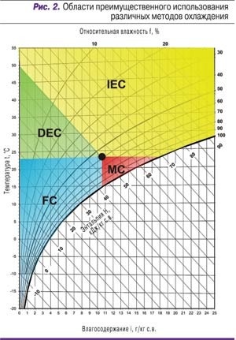
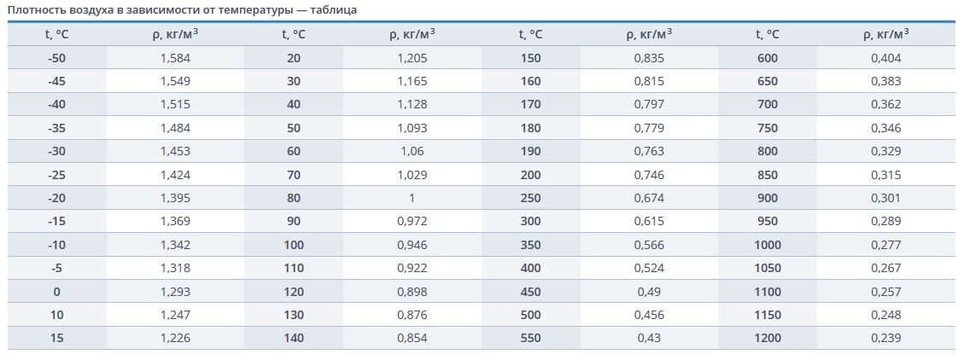
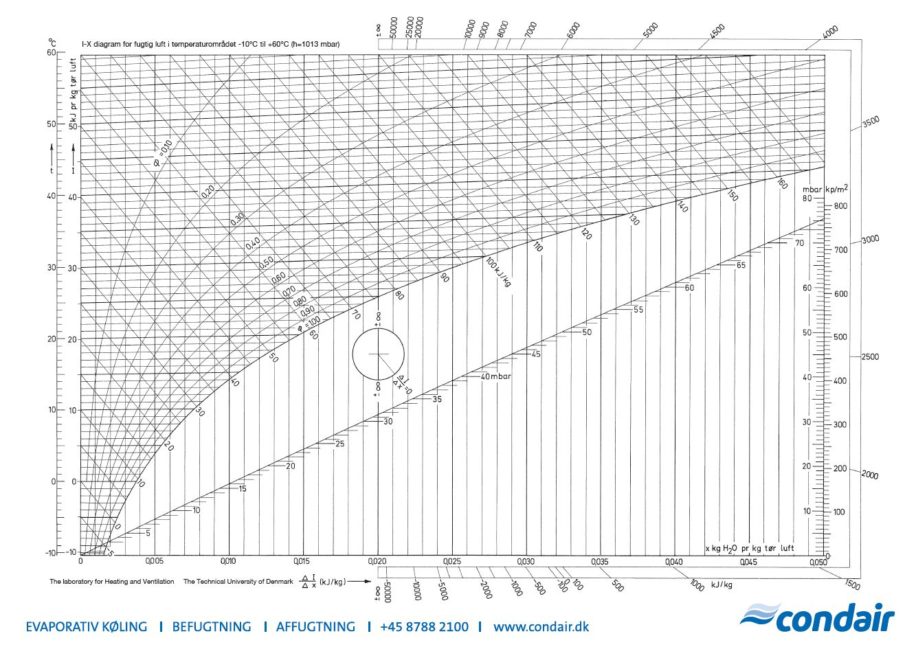
 |  | м2 | ВТ Реальная | ВТ Алюминий |  |  | Строительная климатология
Трубка 1 метр = | 1 | 0.4 | 124 | 94.4 |  |  | https://www.vo-da.ru/tool/cp-info#!45.040216/38.975996
Трубка 2 метра = | 1 | 0.8 | 248 | 188
Трубка 3 метра | 1 | 1.2 | 372 | 283 |  |  | Расчет электрического теплообменника

Алюминий |  |  | 236 | вт мм*С |  |  | Энергия |  | Вода
Наша трубка |  |  | 310 | вт мм*С |  |  | 0.7 | кВт | 1 | кг/ч

Размеры теплообменника
 | 17 | 3 | 51 | 600 | 600
 | 17 | 9 | 153 | 600 | 1800
 | 17 | 12 | 204 | 600 | 2400 |  |  | 88 |  | Наружная часть |  | Контур Рециркуляции
 | 17 | 18 | 306 | 600 | 3600 | 1224 | 234 |  |  | Холодопроизводительность | 182 | Холодопроизводительность | 182
 |  |  |  |  |  |  | 3.441176471 |  |  | Объем Воздуха | 40000 | Объем Воздуха | 40000
 |  |  | Кол-Во трубок | 1 метр трубка | 2 метра | 3 метра |  |  |  | теплоемкость | 1.17 | теплоемкость | 1.17
ЭРА 100 |  |  | 408 | 50.592 | 101.184 | 151.776 |  |  |  | плотность | 1 | плотность | 1
ЭРА 200 |  |  | 816 | 101.184 | 202.368 | 303.552 |  |  |  | улиная темп | 20 | Холодный коридор | 24
ЭРА 300 |  |  | 1224 | 151.776 | 303.552 | 455.328 |  | 122.4 |  | на выходе из системы | 34 | Горячий коридор | 38
ЭРА 400 |  |  | 1632 | 202.368 | 404.736 | 607.104 |  |  |  | дельта Т | 14 | дельта Т | 14

 |  |  |  |  |  |  |  | 0.2 | 1050 | 210
Анализ расчета базового использования ЭРА в косвенном методе расчета и формата Fresh unit air supply. |  |  |  |  |  |  |  | 0.02
 |  |  |  |  |  |  |  | 0.004 | 4.2 |  | 1.247 | при температуре 10С
Косвенный тим охлаждения |  |  |  |  |  |  |  |  |  |  | 1.17 | при температуре 20С

Тепловая нагрузка | расчет через электрический теплообменник

Новая температура по Молье
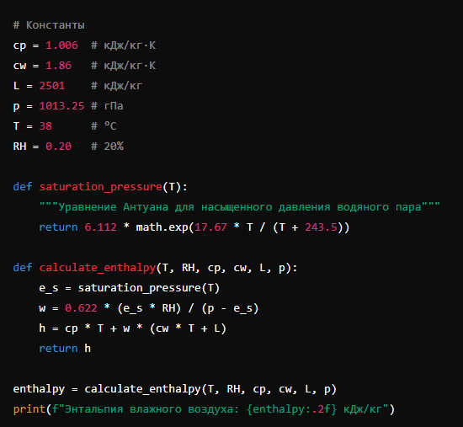
 | Точка 1 | Точка 2
Температура | 38
Влажность | 20 | 90
Влагосодержание | 8.259
Энтальпия | 60.6593041
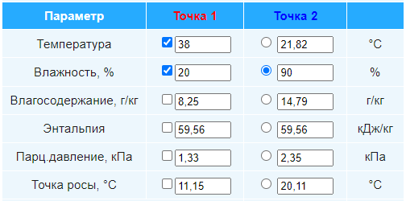
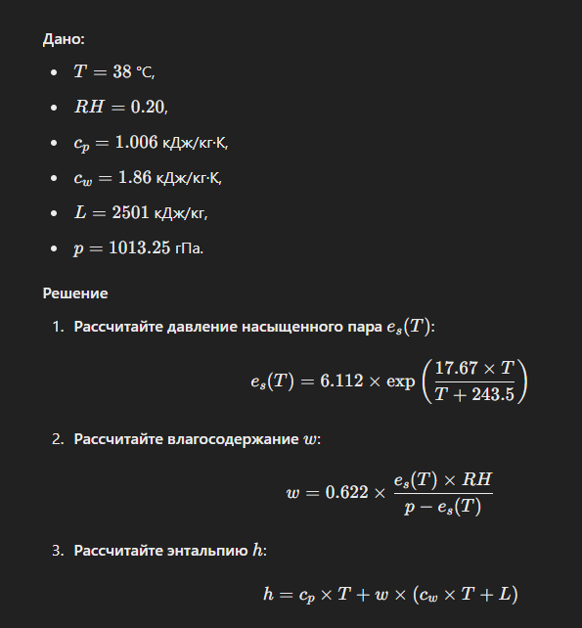

Насышенное давление водяного пара | 66.39004528
действительное давление водяного пара: | 13.27800906
W | 0.008722432067

